Tabel Rekap
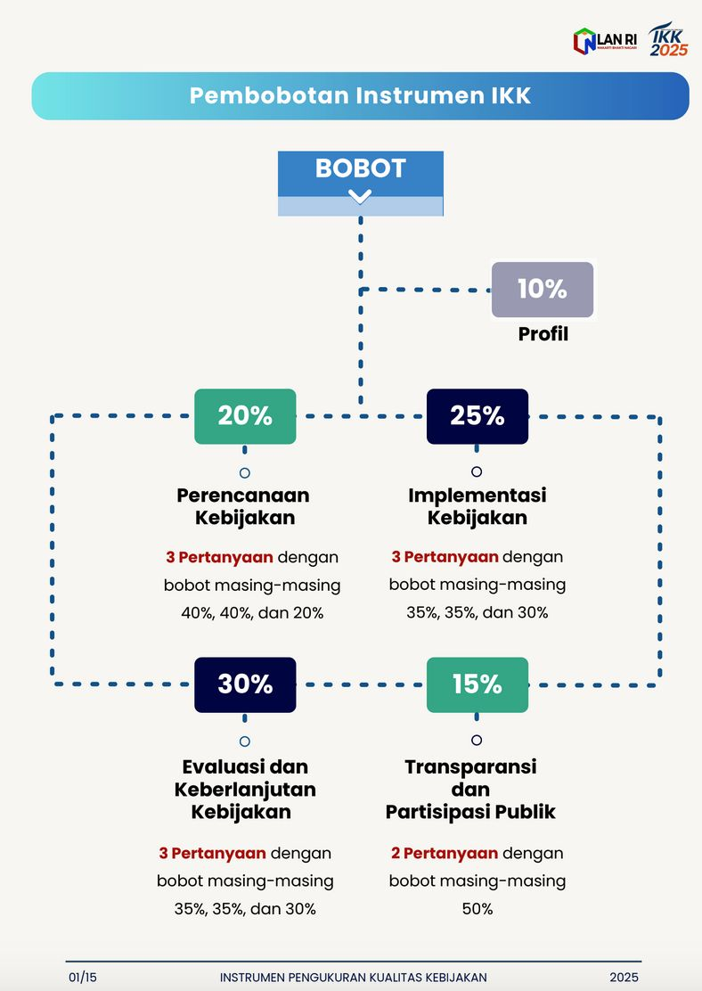
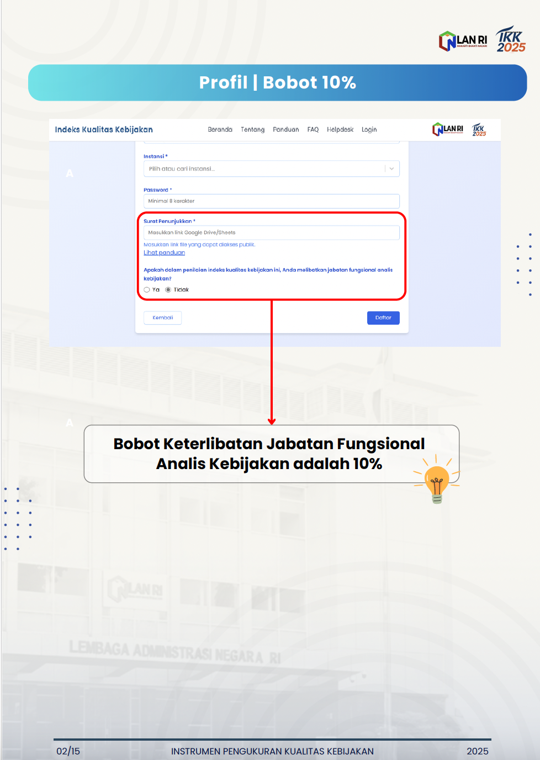
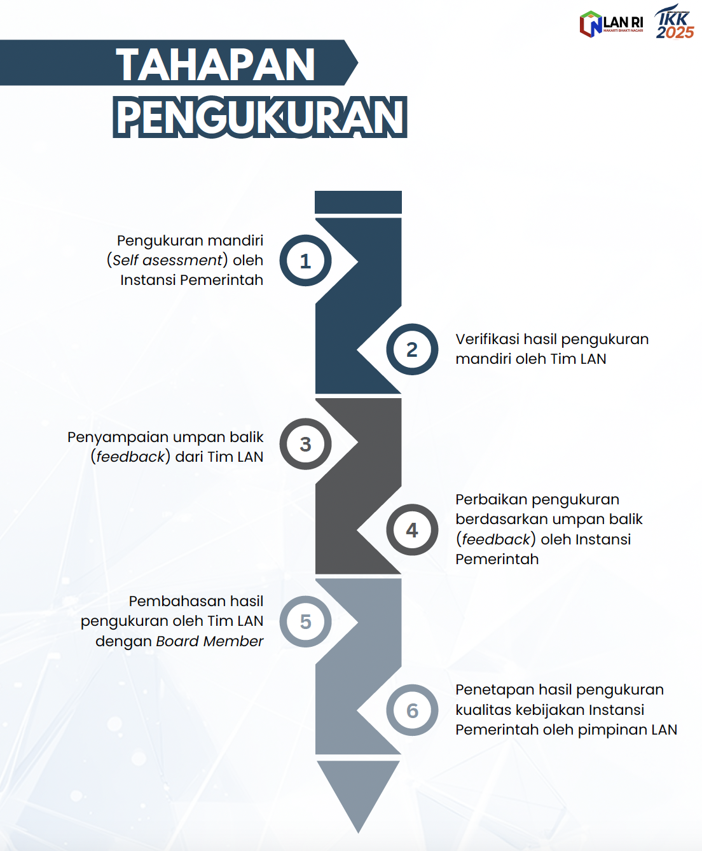
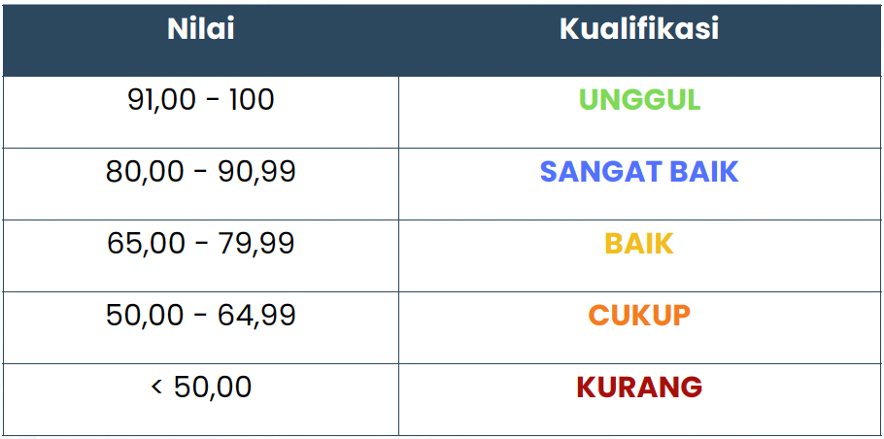
Rekap Nilai

No | Nama Kebijakan | Dimensi |  |  |  | Nilai Total | Kualifikasi | Rekomendasi
 |  | A. Perencanaan Kebijakan (25) | B. Implementasi Kebijakan (30) | C. Evaluasi & Keberlanjutan Kebijakan (15) | D. Tranparansi & Partisipasi Publik (20)
1 | PM 5/2020 PSE Privat | 22.92 | 30 | 15 | 20 | 97.92 | UNGGUL | Direkomendasikan menjadi: 1) Kebijakan Pendaftaran PSE Tahun 2023 (diusulkan untuk masuk nominasi IKK tahun 2026 dengan tambahan data tahun 2023) 2) Kebijakan Kepatuhan PSE/Moderasi Konten Tahun 2025 (diusulkan untuk nominasi IKK tahun 2027)
1a | Kebijakan Pendaftaran PSE Tahun 2023 | #REF! | #REF! | #REF! | #REF! | #REF! | #REF!
1b | Kebijakan Kepatuhan PSE/Moderasi Konten Tahun 2025 | #REF! | #REF! | #REF! | #REF! | #REF! | #REF!
2 | PM 10/2021 Revisi PSE Privat | #REF! | #REF! | #REF! | #REF! | #REF! | #REF!
3 | KM 522/2024 SAMAN | #REF! | #REF! | #REF! | #REF! | #REF! | #REF!
4 | UU 27/2022 PDP | #REF! | #REF! | #REF! | #REF! | #REF! | #REF! | Direkomendasikan menjadi Kebijakan Pengawasan PDP 2024 dengan tambahan data dukung, antara lain: 1) Dasar hukum pelaksanaan pengawasan berdasarkan UU ITE (misalnya tabel perbandingan/sandingan ketentuan UU ITE dan UU PDP, paparan, atau nota dinas terkait dasar hukum pengawasan) 2) Bukti rapat/FGD/sosialisai dengan stakeholders yang membahas terkait pengawasan PDP (minimal 2 rapat)
4a | Pengawasan PDP 2024 | 0.00 | 30 | 10 | 20 | 70.00 | BAIK
5 | PP 17/2025 TUNAS | #REF! | #REF! | #REF! | #REF! | #REF! | #REF!

